Лист1
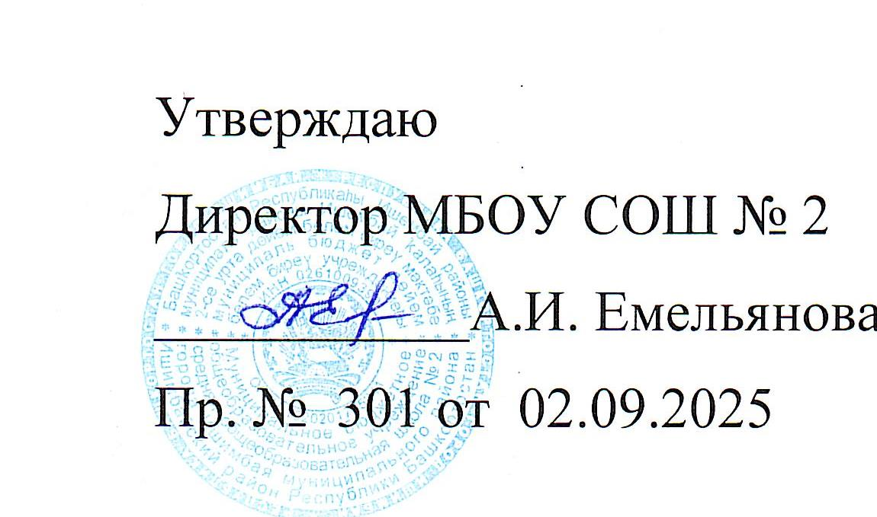

 |  |  | Расписание уроков на 2025-206 учебный год |  | МБОУ СОШ № 2 г. Ишимбая МР Ишимбайский район

 |  |  |  |  | (1 корпус, 1 смена )

 |  | ПОНЕДЕЛЬНИК |  |  | ПОНЕДЕЛЬНИК |  |  |  |  |  |  | ПОНЕДЕЛЬНИК |  |  |  | ПОНЕДЕЛЬНИК |  |  | ПОНЕДЕЛЬНИК

 | 5а | 5б | 5в | 5г | 5д | 5е | 5ж | 5и | 6з | 8а | 8б | 8в | 8е | 9б | 9в | 9д | 9е | 10а | 10б | 11а | 11б
1 | кл.час 44 | кл.час49 | физкультура | труд 37/1 | история 17 | русский | кл.час 8 | кл.час 47 | кл.час53 | кл.час 46 | кл.час 41 | кл.час 13 |  | кл.час 43 |  | кл.час 39 | кл.час42 | кл.час 22 | кл.час 52 | кл.час 50 | ОБЗР
2 | математика 44 | русский 50 | англ. яз 39/54 | труд 37/1 | русский 52 | математика 49 | русский 8 | русский 47 | русский 53 | история 46 | англ.яз 40/инф 45 | русский |  | физкультура | алгебра 51 | география 43 | общество | физика 22 | биология 24 | ОБЗР | русский 38
3 | русский | литература 50 | математика 44 | математика | труд 37/1 | история 17 | литература 8 | история 47 | математика 53 | англ.яз 54/40 | англ.яз 41/инф 45 | алгебра 49 | русский | русский 52 | география 43 | алгебра 51 | физкультура | физика 22 | история 42 | биология 24 | литература 38
4 | история 17 | англ. яз 39/54 | русский 50 | русский 8 | труд 37/1 | литература | математика | англ.яз 47 | литература 53 | алгебра 44 | алгебра 49 | физкультура | биология 24 | литература 52 | общество 42 | русский 38 | география 43 | алгебра 51 | информатика 45 | физика 22 | общество 46
5 | англ. яз 39/54 | математика 49 | литература 50 | литература 8 | математика | труд 37/1 | история 17 | математика 47 | география 43 | русский | физкультура | англ.яз 41/инф 45 | алгебра 44 | общество 42 | кл.час 36 | биология 24 | русский | геометрия 51 | литература 52 | физика 22 | общество 46
6 | литература | физкультура | история 17 | англ. яз 39/??? | литература 52 | труд 37/1 | биология 24 | литература 47 | родной язык 53 | литература | русский | англ.яз 40/инф 45 | география 43 | физика | физика 22 | общество 42 | алгебра 44 | общество 46 | алгебра 51 | русский 50 | кл.час 54
7 |  |  | кл.час 31 | кл.час 12 | кл.час 29 | кл.час 34 |  |  | муз/иэо 36/37 | род.яз б.гр 47 | родн.яз б.гр 47 | биология 24 | род.яз б.гр.47/р.гр | география 43 | англ.яз 39/инф 45 | физкультура | геометрия 44 | общество 46 | геометрия 51 | литература 50 | англ.яз 54
8 |  |  |  |  |  |  |  |  |  |  |  | история 46 | кл.час |  | англ.яз 40/инф 45 |  | англ.яз Н |  |  |  | география 43
9 |  |  |  |  |  |  |  |  |  |  |  |  | баш.гос р.гр. 47
 |  | ВТОРНИК |  |  | ВТОРНИК |  |  |  | ВТОРНИК |  |  | ВТОРНИК |  |  |  | ВТОРНИК |  |  | ВТОРНИК

 | 5а | 5б | 5в | 5г | 5д | 5е | 5ж | 5и | 6з | 8а | 8б | 8в | 8е | 9б | 9в | 9д | 9е | 10а | 10б | 11а | 11б
1 | род.яз б.гр | математика 49 | род.яз б/р.гр ?/50 | род .яз б/баш.язМ | физкультура | история | род.яз б/р.гр ?/8 | русский 47 | математика 53 | труд 37/1 | русский 38 | химия 17 | ОБЗР | история 42 |  | англ.яз 39/40 | физика |  |  | общество 46 | алгебра 51
2 | математика 44 | англ. яз 39/54 | русский 50 | русский 8 | история | математика 49 | физкультура | литература 47 | русский 53 | физика 22 | литература 38 | труд 37/1 | русский | ОДНК 42 | биология 24 | физика | ОБЗР | химия 17 |  | общество 46 | геометрия 51
3 | труд 37/1 | русский 50 | математика 44 | история | англ. яз 39/54 | русский | математика | математика 47 | англ.яз 53 | география 43 | история 46 | геометрия 49 | физика 22 | англ.яз 40 | алгебра 51 | ОБЗР | информатика 45 | русский 38 | химия 17 | физкультура | история 42
4 | труд 37/1 | род.яз 50 | география 43 | литература 8 | математика | литература | англ. яз 39/?? | русский 47 | русский 53 | геометрия 44 | физика 22 | англ.яз 40/41 | химия 17 | информатика 45 | геометрия 51 | биология 24 | физкультура | родной яз. 38 | англ.яз 54 | алгебра 49 | история 42
5 | литература | история | труд 37/1 | математика | русский 52 | англ. яз 39/54 | русский 8 | география 43 | литература 53 | русский | химия 17 | физика 22 | англ.яз 40/инф 45 | алгебра 44 | русский 50 | алгебра 51 | литература 38 | биология 24 | история 42 | геометрия 49 | физкультура
6 | русский | физкультура | труд 37/1 | география 43 | литература 52 | башк. яз ТХ | история | биология 24 |  | химия 17 | геометрия 49 | русский | англ.яз 54/инф 45 | физика | англ.яз 39/40 | геометрия 51 | алгебра 44 | физика 22 | история 42 | родной яз. 50 | родной яз. 38
7 | башк.яз МХ |  |  |  |  |  |  |  |  | родн.яз.рг |  |  | вис 44 | физкультура | литература 50 | литература 38 |  | англ.яз 39 | русский 52 | география 43 | биология 24
8 |  |  |  |  |  |  |  |  |  |  |  |  |  |  | ОДНК 42 | башк. яз 47/Х |  | литература 38 | физкультура | англ.яз 39
 |  |  |  |  |  |  |  |  |  |  |  |  |  |  |  |  |  | физкультура | родной яз. 52
9 |  | СРЕДА |  |  | СРЕДА |  |  |  | СРЕДА |  |  | СРЕДА |  |  |  | СРЕДА |  |  | СРЕДА
 | 5а | 5б | 5в | 5г | 5д | 5е | 5ж | 5и | 6з | 8а | 8б | 8в | 8е | 9б | 9в | 9д | 9е | 10а | 10б | 11а | 11б
1 | род.яз б/р.гр ?/? | русский 50 | род .яз б/баш.язМ | род.яз б/р.гр ?/8 | англ. яз 39/54 | математика 49 | род.яз б.гр | англ.яз 47 | биология 24 |  | родн.лит рг 38 |  |  | алгебра 44 |  |  | химия 17 | геометрия 51 | общество 46 |  | информатика 38
2 | русский | литература 50 | математика 44 | математика | русский 52 | физкультура | русский 8 | родной язык 47 | русский 53 | англ.яз 54/инф 45 | алгебра 49 |  |  | биология 24 |  | химия 17 | башк. яз М | вис 51 | общество 46 | история 42 | русский 38
3 | англ. яз 39/54 | башк.яз ТХ | русский 50 | физкультура | математика | русский | литература 8 | математика 47 | родная лит. 53 | англ.яз 40/инф 45 | геометрия 49 | история 46 | биология 24 | русский 52 | физика 22 | ОДНК | алгебра 44 | география 43 | алгебра 51 | химия 17 | литература 38
4 | история | математика 49 | литература 50 | англ. яз 39/??? | биология 24 | родной язык | математика | русский 47 | башкир.яз 53 | физика 22 | география 43 | общество 46 | труд 37/1 | литература 52 | ОБЗР | физкультура | геометрия 44 | русский 38 | вис 51 | информатика 45 | химия 17
5 | математика 44 | биология 24 | история | русский 8 | родной яз. 52 | англ. яз 39/54 | физкультура | башкир.яз 47 | математика 53 | география 43 | труд 37/1 | физика 22 | история 46 | химия 17 | башк.яз ТМ | род.яз/род.лит 38 | физика 22 | история 42 | ОБЗР | русский 50 | алгебра 51
6 | география 43 | история | биология 24 |  |  |  | англ. яз 39/??? | история 46 | физкультура | русский | физика 22 | алгебра 49 | англ.яз 54/40 | геометрия 44 | химия 17 | физика | род.яз/род.лит 38 | история 42 | русский 52 | литература 50 | алгебра 51
7 |  |  |  |  |  |  | род.лит р.гр 8 | физкультура | история 46 | алгебра 44 | ОБЗР | родной яз. | физика 22 | география 43 | род.яз/род.лит 50 | русский 38 | англ. яз Н | информатика 45 | литература 52 | англ.яз 39 | англ.яз 54
8 |  |  |  |  |  |  |  |  |  | род.л.б.гр.47/р.г башк.яз Х | род.лб.гр.47/р.г башк.яз М | география 43 | род.лит б.г 47/ р.гр ? |  | физкультура | англ.яз 39/40 | русский 38 |  |  | русский 50
9 |  |  |  |  |  |  |  |  |  |  |  |  | история 46
 |  | ЧЕТВЕРГ |  |  | ЧЕТВЕРГ |  |  |  | ЧЕТВЕРГ |  |  | ЧЕТВЕРГ |  |  |  | ЧЕТВЕРГ |  |  | ЧЕТВЕРГ

 | 5а | 5б | 5в | 5г | 5д | 5е | 5ж | 5и | 6з | 8а | 8б | 8в | 8е | 9б | 9в | 9д | 9е | 10а | 10б | 11а | 11б
1 | род. лит. б/р.гр | история | род. лит. б/р.гр ?/50 | род. лит. б/р.гр ?/8 | русский 52 | география 43 | род.лит б/баш.яз М/47 | физкультура | история 46 |  |  | геометрия 49 |  |  |  | кл.час 39 |  | алгебра 51 | история 42 |  | кл.час 54
2 | иэо/муз 37/36 | математика 49 | русский 50 | русский 8 | англ. яз 39/54 | русский | муз/иэо 36/37 | русский 47 | русский 53 | физкультура |  | русский | алгебра 44 | башк. яз М |  | география 43 | кл.час 42 | алгебра 51 | родной яз. 52 | общество 46 | родной яз. 38
3 | русский | русский 50 | англ. яз 39/54 | иэо/муз 37/36 | муз/иэо 36/37 | математика 49 | математика | англ.яз 47 | физкультура | химия 17 | биология 24 | башк.яз ТМ | геометрия 44 | англ.яз 40 | алгебра 51 | история 42 | география 43 | физика 22 | литература 52 | общество 46 | род. лит 38
4 | математика 44 | родн.лит 50 | иэо/муз 37/36 | математика | башк.яз МН ?/47 | литература | география 43 | муз/иэо 36/37 | математика 53 | история 46 | химия 17 | биология 24 | русский | русский 52 | англ.яз 39/40 | русский 38 | ОДНК 42 | физика 22 | фикультура | геометрия 49 | вис 51
5 | англ. яз 39/54 | иэо/муз 37/36 | математика 44 | история | математика | муз/иэо 36/37 | русский 8 | литература 47 | англ.яз 53 | литература | англ.яз 40/41 | химия 17 | общество 46 | биология 24 | русский 50 | история 42 | русский 38 | физкультура | физика 22 | вис 49 | геометрия 51
6 | физкультура | география 43 | история | англ. яз 39/??? | литература 52 | биология 24 | литература 8 | математика 47 | литература 53 | алгебра 44 | алгебра 49 | литература | химия 17 | физика | литература 50 | алгебра 51 | труд 37 | литература 38 | физика 22 | история 42 | информатика 45
7 |  |  |  |  |  |  |  |  |  | геометрия 44 | вис 49 | родн. лит | физкультура | труд 37 | история 42 |  | биология 24 | англ.яз 39 | англ.яз 54 | родной яз. 50 | информатика 45
8 |  |  |  |  |  |  |  |  |  | род.яз б.гр.47/р.гр род.лит | род.яз б.гр.47/р.гр 38 |  | род.яз б.гр 47 | история 42 | биология 24 |  |  | кл.час 22 |  | англ.яз 39
 |  |  |  |  |  |  |  |  |  | биология 24 | башк.яз грН 47 |  |  | кл.час 43 | физкультура
9 |  |  |  |  |  |  |  |  |  |  |  |  |  |  | кл.час 36

 |  | ПЯТНИЦА |  |  | ПЯТНИЦА |  |  |  | ПЯТНИЦА
 |  |  |  |  |  |  |  |  |  |  |  | ПЯТНИЦА |  |  |  | ПЯТНИЦА |  |  | ПЯТНИЦА

 | 5а | 5б | 5в | 5г | 5д | 5е | 5ж | 5и | 6з | 8а | 8б | 8в | 8е | 9б | 9в | 9д | 9е | 10а | 10б | 11а | 11б
1 | биология 24 | русский 50 | англ. яз 39/54 | русский 8 | история | родная лит. | труд 37/1 | история 46 |  | вис 44 | музыка 36 | алгебра 49 | география 43 | англ.яз 40 |  | химия 17 |  |  | родной яз. 52 |  | физкультура
2 | история | литература 50 | математика 44 | физкультура | математика | русский | труд 37/1 | родная лит. 47 | математика 53 | ОБЗР | история 46 | геометрия 49 | англ.яз 54/40 | химия 17 | физика 22 | геометрия 51 | биология 24 | англ.яз 39 | география 43 |  | литература 38
3 | физкультура | англ. яз 39/54 | русский 50 | литература 8 | русский 52 | история | математика | труд 37/1 | труд 37/1 | биология 24 | общество 46 | литература | музыка 36 | алгебра 44 | география 43 | англ.яз 40/инф 45 | химия 17 | ОБЗР | геометрия 51 | алгебра 49 | физика 22
4 | русский | математика 49 | литература 50 | математика | родная лит. 52 | физкультура | русский | труд 37/1 | труд 37/1 | англ.яз 54/40 | география 43 | музыка 36 | русский | геометрия 44 | геометрия 51 | англ.яз 39/инф 45 | история 42 | литература 38 | общество 46 | биология 24 | физика 22
5 | математика 44 | труд 37/1 | физкультура | история | география 43 | математика 49 | англ. яз 39/??? | математика 47 | русский 53 | музыка 36 | биология 24 | англ.яз 40/41 | литература | род.яз/род.лит 52 | химия 17 | литература 38 | физика | алгебра 51 | общество 46 | род.лит 52 | англ.яз 54
6 | литература | труд 37/1 |  | биология 24 | физкультура | англ. яз 39/54 | история |  | англ.яз 53 | общество 46 | англ.яз 40/41 | география 43 | алгебра 44 | ОБЗР | история 42 | физика | литература 38 | геометрия 51 | инд.проект | литература 52 | химия 17
7 |  |  |  |  |  |  |  |  | история 46 |  | русский | ОБЗР | геометрия 44 |  | русский 50 | труд 37 | история 42 | инд.проект | англ.яз 54 | физкультура | биология 24
8 |  |  |  |  |  |  |  |  |  |  | литература |  |  |  | труд 37 |  | англ. яз Н |  |  | англ.яз 39
9 |  |  |  |  |  |  |  |  |  |  |  |  |  |  |  |  |  |  |  | англ.яз 39

